descrip_tab_cargo
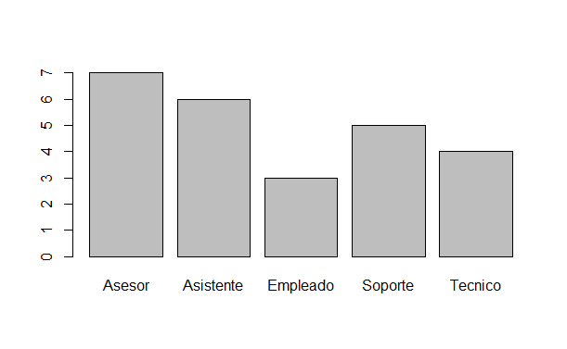
CARGO | Frecuencia absoluta | Frecuencia relativa | Frecuencia absoluta acumulada | Frecuencia relativa acumulada
Asesor | 7 | 28 | 7 | 28
Asistente | 6 | 24 | 13 | 52
Empleado | 3 | 12 | 16 | 64
Soporte | 5 | 20 | 21 | 84
Tecnico | 4 | 16 | 25 | 100
Total | 25 | 100

Hijos
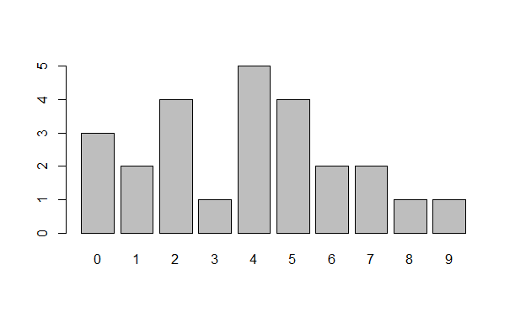
HIJOS | Frecuencia absoluta | Frecuencia relativa | Frecuencia absoluta acumulada | Frecuencia relativa acumulada
0 | 3 | 12 | 3 | 12
1 | 2 | 8 | 5 | 20
2 | 4 | 16 | 9 | 36
3 | 1 | 4 | 10 | 40
4 | 5 | 20 | 15 | 60
5 | 4 | 16 | 19 | 76
6 | 2 | 8 | 21 | 84
7 | 2 | 8 | 23 | 92
8 | 1 | 4 | 24 | 96
9 | 1 | 4 | 25 | 100
 | 25 | 100

